RSO NL
Bijlage G - Locatieoverzicht RSO
kenmerk IUC DJI/INEA/NA/2021-2

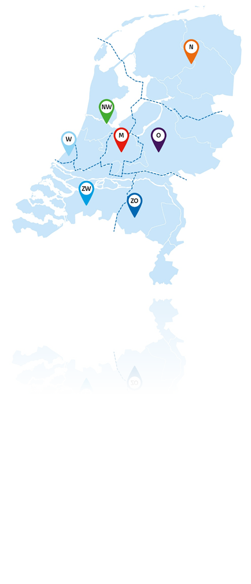
 | RSO NL
 | Hub | Dienstverleningsmanager
 | Noord | Dienstverleningsmanager team 1 | e-mail | Telefoonnr.
 |  | Dienstverleningsmanager team 2 | e-mail | Telefoonnr.
 |  | Dienstverleningsmanager team 3 | e-mail | Telefoonnr.
 | Oost | Dienstverleningsmanager team 1 | e-mail | Telefoonnr.
 |  | Dienstverleningsmanager team 2 | e-mail | Telefoonnr.
 |  | Dienstverleningsmanager team 3 | e-mail | Telefoonnr.
 | Zuidoost | Dienstverleningsmanager team 1 | e-mail | Telefoonnr.
 |  | Dienstverleningsmanager team 2 | e-mail | Telefoonnr.
 |  | Dienstverleningsmanager team 3 | e-mail | Telefoonnr.
 | Zuidwest | Dienstverleningsmanager team 1 | e-mail | Telefoonnr.
 |  | Dienstverleningsmanager team 2 | e-mail | Telefoonnr.
 |  | Dienstverleningsmanager team 3 | e-mail | Telefoonnr.
 | West | Dienstverleningsmanager team 1 | e-mail | Telefoonnr.
 |  | Dienstverleningsmanager team 2 | e-mail | Telefoonnr.
 |  | Dienstverleningsmanager team 3 | e-mail | Telefoonnr.
 |  | Dienstverleningsmanager team 4 | e-mail | Telefoonnr.
 | Noordwest | Dienstverleningsmanager team 1 | e-mail | Telefoonnr.
 |  | Dienstverleningsmanager team 2 | e-mail | Telefoonnr.
 |  | Dienstverleningsmanager team 3 | e-mail | Telefoonnr.
 | Midden | Dienstverleningsmanager team 1 | e-mail | Telefoonnr.
 |  | Dienstverleningsmanager team 2 | e-mail | Telefoonnr.
 |  | Dienstverleningsmanager team 3 | e-mail | Telefoonnr.

 | Hub | Relatiemanager
 | NL | Relatiemanager 1 | e-mail | Telefoonnr.
 | NL | Relatiemanager 2 | e-mail | Telefoonnr.

